2_网络拓扑
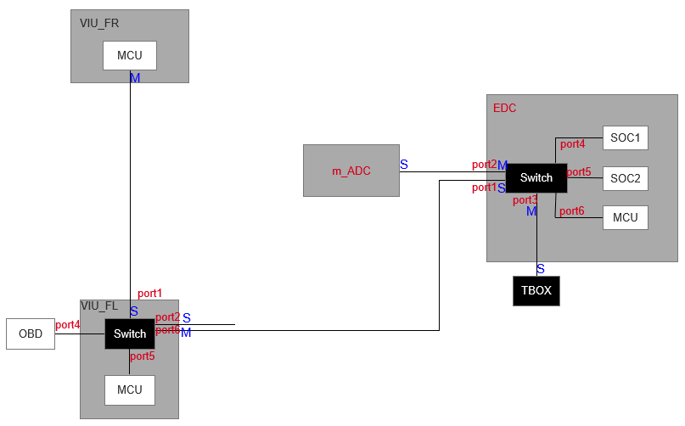
VIU_FL新增port6
相较于SDA_S平台配置，将VIU_FR到EDC的连接线改为VIU_FL到EDC，只更改EDC的接口定义，不改变配置

C3

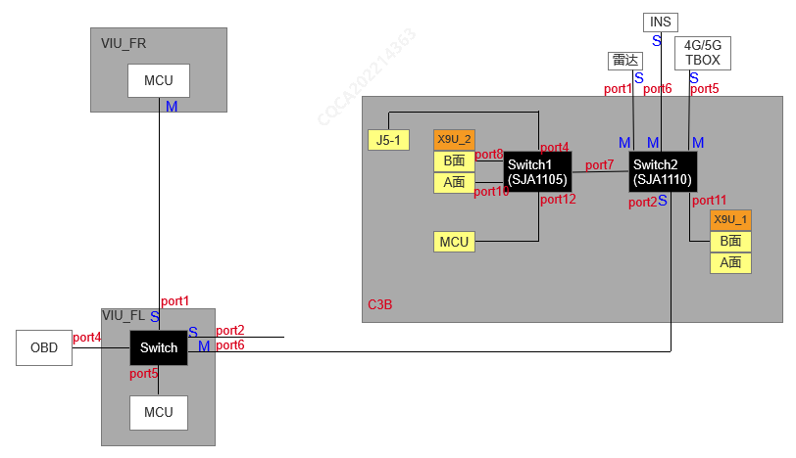

C2M/C2M+

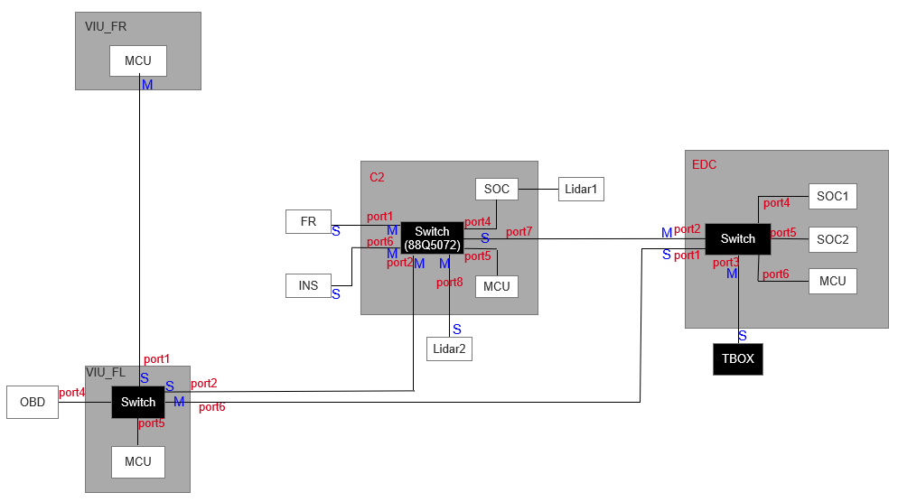

C2L

mADC
ECU Name | mADC
供应商
拓扑图 | 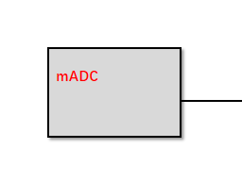
PHY 层 | 100BASE-T1 PHY MASTER-SLAVE configuration主从配置
 | Slave
MAC层 | 单播MAC地址 | VLANID(0表示禁用) |  | 优先级 |  | 备注
 | CA:CA:CA:23:05:01 | 6 |  | 5 |  | /
 |  | 13 |  | 0 |  | /
 |  | 11 |  | 0 |  | /

 | 组播MAC地址 | VLANID(0表示禁用) |  | 优先级 |  | 备注
 | 1:00:5E:7F:00:01 | 6 |  | 5 |  | /
 | 1:00:5E:7F:00:03 | 6 |  | 5 |  | 与MCU交互
 | 1:00:5E:7F:00:02 | 6 |  | 5 |  | 与SOC交互
 | 1:00:5E:00:06:20 | 6 |  | 5 |  | 时间同步状态
IP层 | 单播IPv4地址 | VLANID(0表示禁用) |  | 默认网关&DNS |  | 子网掩码
 | 172.16.6.25 | 6 |  | / |  | 255.255.255.0
 | 172.16.13.25 | 13 |  | / |  | 255.255.255.0
 | 172.16.11.25 | 11 |  | 172.16.11.54 |  | 255.255.255.0
 | 组播IPv4地址 | VLANID(0表示禁用) |  | 组播MAC |  | 子网掩码
 | 239.255.0.1 | 6 |  | 1:00:5E:7F:00:01 |  | 255.255.255.0
 | 239.255.0.3 | 6 |  | 1:00:5E:7F:00:03 |  | 255.255.255.0
 | 239.255.0.2 | 6 |  | 1:00:5E:7F:00:02 |  | 255.255.255.0
 | 225.0.6.32 | 6 |  | 1:00:5E:00:06:20 |  | 255.255.255.0
TSN | 协议 | 是否启用 |  | 参考文档 |  | 备注
 | AS | 启用 |  | 《以太网TSN gptp规范》
 | Qbv | /
 | CB | /
 | Qci | /
DDS | 协议 | 是否启用 |  | 参考文档
 | DDS | 启用

Ethernet Diagnostic information 以太网诊断信息 | Physical Logical Address 物理逻辑地址 | Functional Logical Address 功能逻辑地址 |  |  |  | External test equipment Logical Address 外部测试设备逻辑地址
 | 参见《SDA以太网诊断映射表》
应用层 | 名称 | 发送方 | 发送端口 | 接收方 | 接收端口 | 协议 | VLANID | 优先级
 | DDS发现 | / | Any | / | 详见《长安数据分发服务技术规范》 | DDS | 6 | 5
 | DDS服务 | / | Any | / | 详见《长安数据分发服务技术规范》 | DDS | 6 | 5
 | OTA升级包部署 | EDC | Any | mADC | 13402 | TCP | 6 | 5
 | 以太网刷写部署 | EDC | Any | mADC | 13400 | TCP | 13 | 0
 | 外网（离线地图下载、OTA下载、文件类数据传输） | / | Any | / | / | 外网数据 | 11 | 0
 | 时间同步状态 | EDC(QNX) | Any | mADC | 51200 | UDP（自定义协议） | 6 | 5
 | 产线刷写 | submaster | Any | mADC | 56001、56002 | TCP | 13 | 0

